新規登録処理
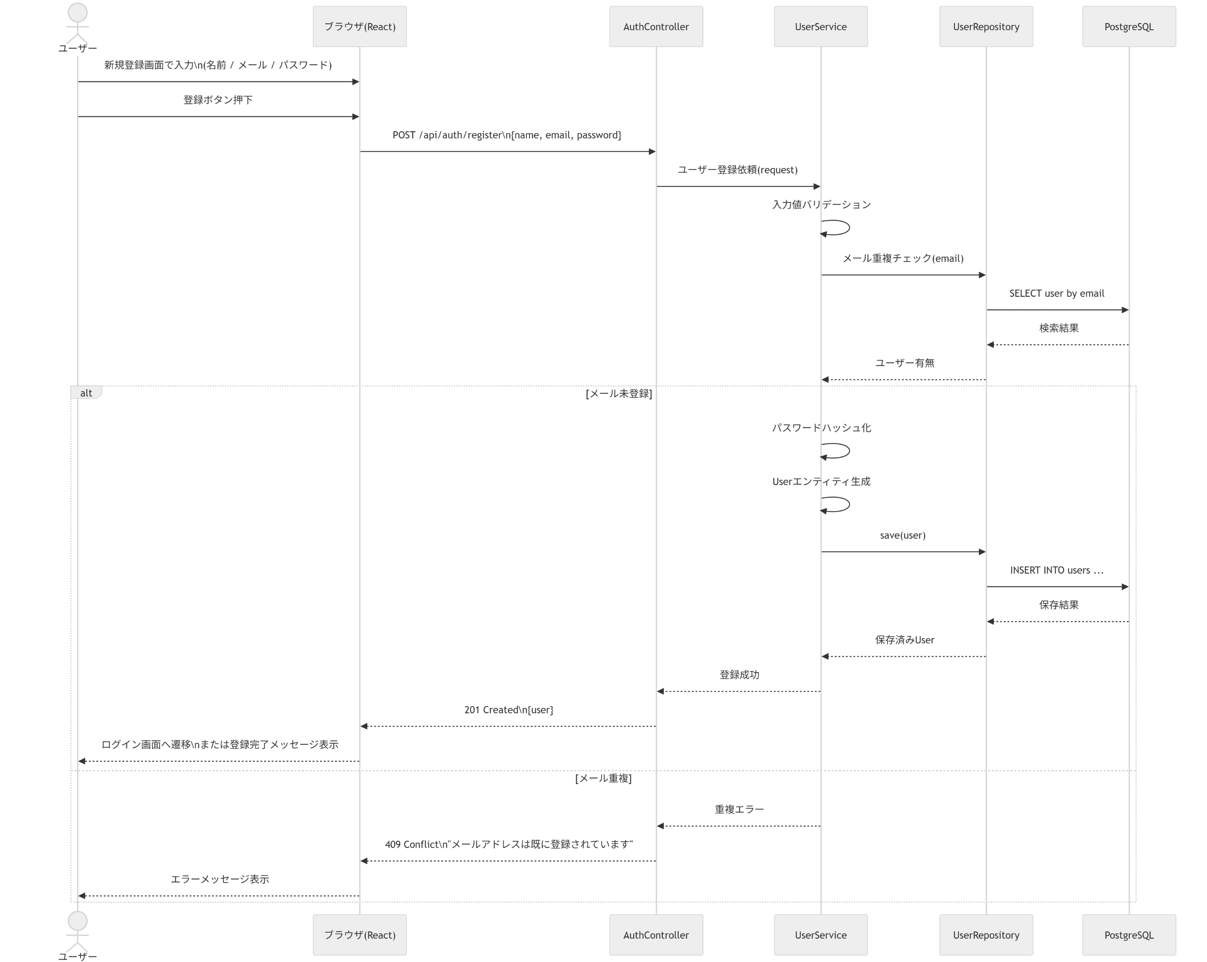
新規登録処理 シーケンス図
No | 送信元 | 送信先 | アクション | 結果/分岐 | 補足 | 画面対応
1 | ユーザー | ブラウザ(React) | 新規登録画面で入力 | 名前/メール/パスワード入力 |  | 新規登録画面
2 | ユーザー | ブラウザ(React) | 登録ボタン押下 | 登録要求開始 |  | 新規登録画面
3 | ブラウザ(React) | AuthController | POST /api/auth/register | 登録API呼び出し | name, email, password / Controllerで受領 | 新規登録画面
4 | AuthController | UserService | ユーザー登録依頼 | 業務処理開始 | request受け渡し / Controllerから委譲 | 内部処理
5 | UserService | UserService | 入力値バリデーション | 正常/異常判定 |  | 内部処理
6 | UserService | UserRepository | メール重複チェック | 既存有無確認 | email | 内部処理
7 | UserRepository | PostgreSQL | SELECT user by email | 検索結果取得 |  | 内部処理
8 | PostgreSQL | UserRepository | 検索結果返却 | ユーザー有無 |  | 内部処理
9 | UserRepository | UserService | 検索結果返却 | 未登録なら継続 |  | 内部処理
10 | UserService | UserService | パスワードハッシュ化 | 保存用データ作成 | BCrypt想定 | 内部処理
11 | UserService | UserRepository | save(user) | 登録処理 | Userエンティティ保存 | 内部処理
12 | UserRepository | PostgreSQL | INSERT INTO users | 保存結果 |  | 内部処理
13 | AuthController | ブラウザ(React) | 201 Created | 正常系 | user返却 | 新規登録画面
14 | ブラウザ(React) | ユーザー | ログイン画面へ遷移 | 正常系 | 完了メッセージ表示可 | 新規登録画面
15 | AuthController | ブラウザ(React) | 400 Bad Request | 異常系 | メール重複時 | 新規登録画面

設計説明 | 新規登録処理では、入力値の検証とメールアドレスの重複チェックを行った上で、パスワードをハッシュ化してユーザー情報を保存する。新規登録時にはJWTは発行せず、認証責務はログイン処理に集約する。 また、AuthController がリクエスト受領とServiceへの委譲を担当する。
面接での説明ポイント | 平文パスワードを保存しないこと、DB制約だけでなくアプリ側でも重複チェックを行うこと、登録と認証を分離していることを説明できる。 Controllerはリクエスト受領とレスポンス返却を担い、業務ロジックはServiceに寄せていることを説明できる。

ログイン処理
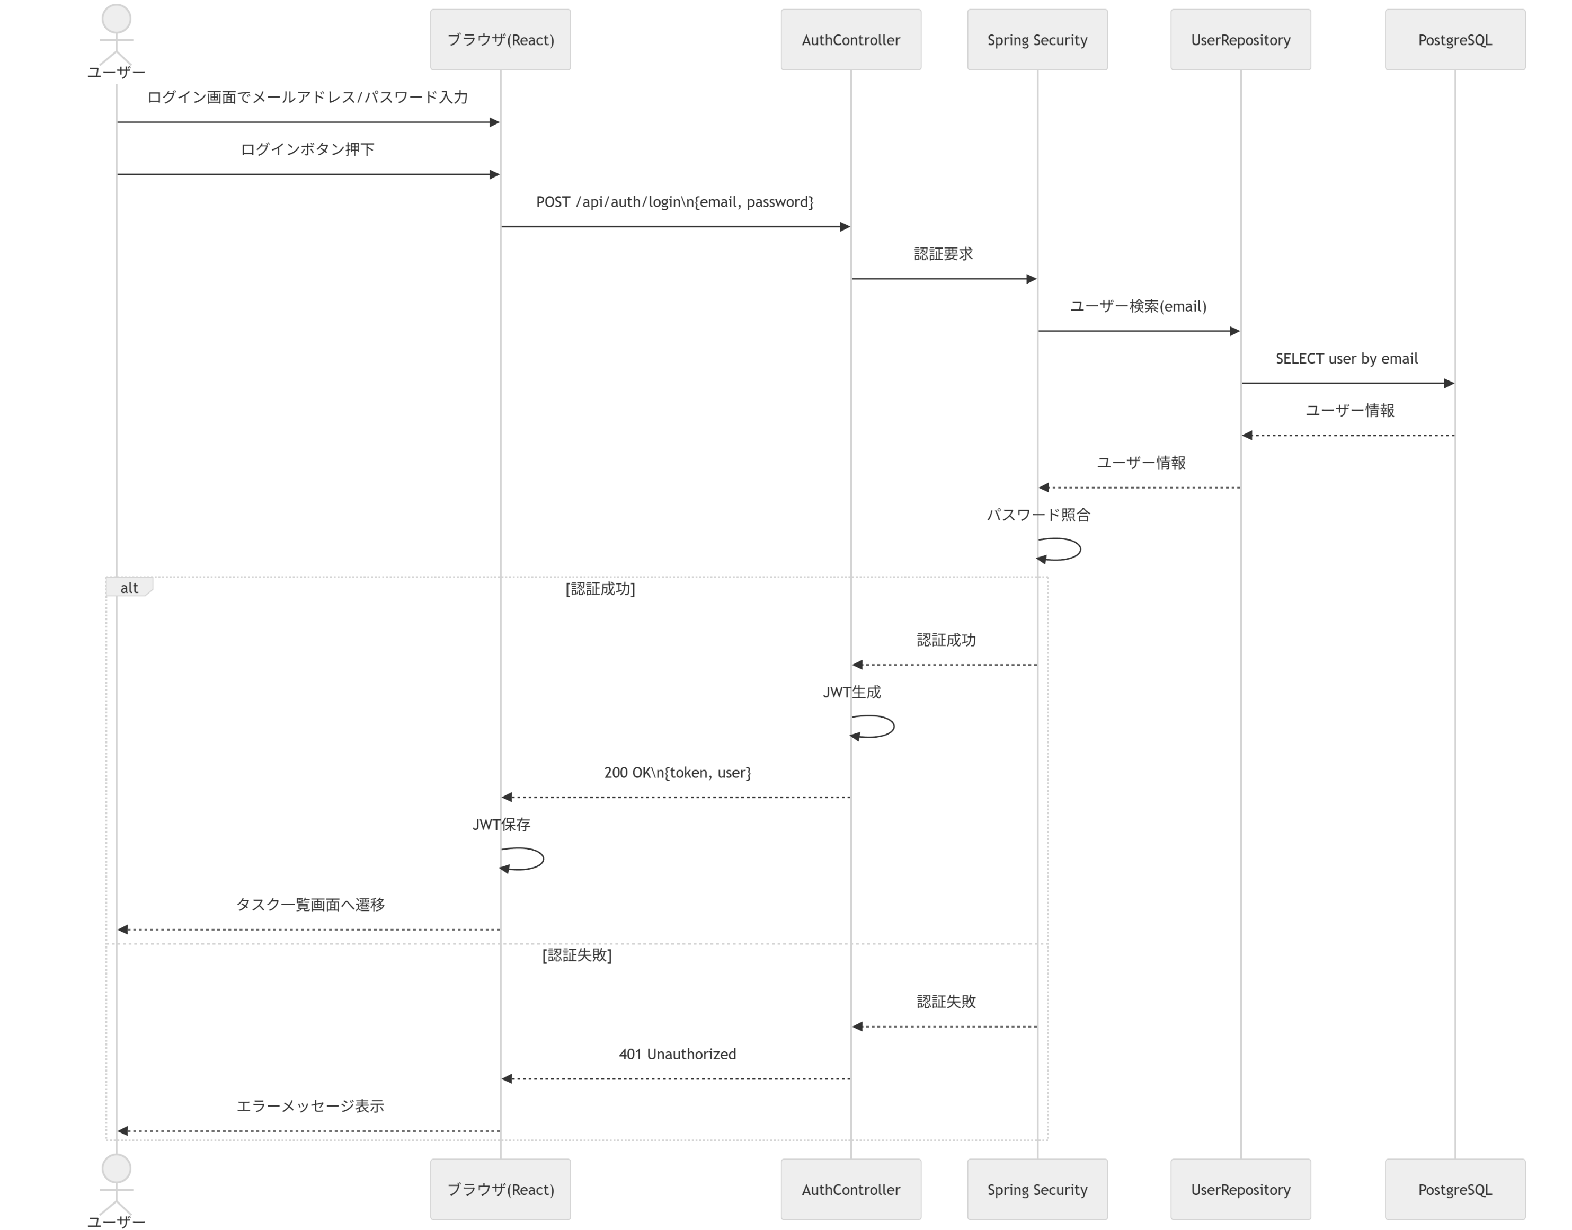
ログイン処理 シーケンス図
No | 送信元 | 送信先 | アクション | 結果/分岐 | 補足 | 画面対応
1 | ユーザー | ブラウザ(React) | メール/パスワード入力 | ログイン準備 |  | ログイン画面
2 | ユーザー | ブラウザ(React) | ログインボタン押下 | 認証要求開始 |  | ログイン画面
3 | ブラウザ(React) | AuthController | POST /api/auth/login | ログインAPI呼び出し | email, password / Controllerで受領 | ログイン画面
4 | AuthController | Spring Security | 認証要求 | ユーザー照合 |  | 内部処理
5 | Spring Security | UserRepository | ユーザー検索(email) | ユーザー取得 |  | 内部処理
6 | UserRepository | PostgreSQL | SELECT user by email | 検索結果 |  | 内部処理
7 | Spring Security | Spring Security | パスワード照合 | 認証成功/失敗 |  | 内部処理
8 | AuthController | AuthController | JWT生成 | 正常系 | 認証成功時 | 内部処理
9 | AuthController | ブラウザ(React) | 200 OK | 正常系 | token, user返却 | ログイン画面
10 | ブラウザ(React) | ブラウザ(React) | JWT保存 | 正常系 | localStorage等想定 | 内部処理
11 | ブラウザ(React) | ユーザー | タスク一覧画面へ遷移 | 正常系 |  | ログイン画面
12 | AuthController | ブラウザ(React) | 401 Unauthorized | 異常系 | 認証失敗時 | ログイン画面

設計説明 | ログイン処理では、Spring Securityがユーザー検索およびパスワード照合を担い、認証成功時にJWTを発行する。フロントエンドはJWTを保持し、以後のAPI呼び出しにAuthorizationヘッダで利用する。 また、AuthController がリクエスト受領とServiceへの委譲を担当する。
面接での説明ポイント | 認証責務をSpring Securityに寄せていること、ユーザー検索→照合→JWT発行の流れ、フロントエンドがトークンを保持してAPIに利用することを説明できる。 Controllerはリクエスト受領とレスポンス返却を担い、業務ロジックはServiceに寄せていることを説明できる。

タスク作成処理
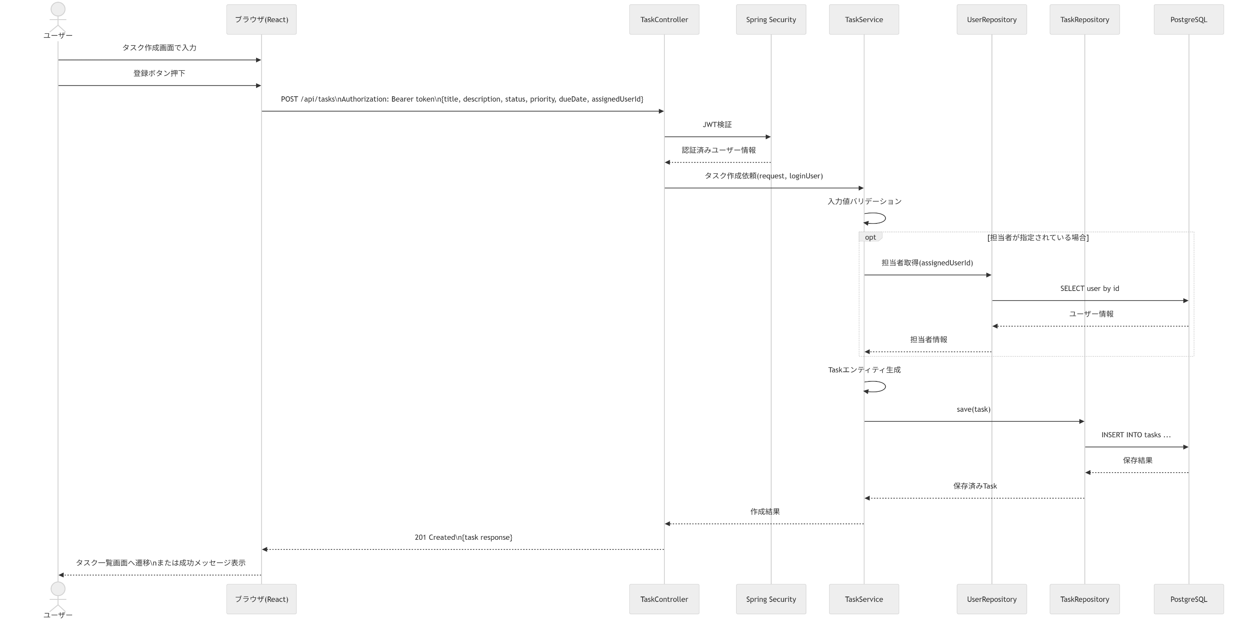
タスク作成処理 シーケンス図
No | 送信元 | 送信先 | アクション | 結果/分岐 | 補足 | 画面対応
1 | ユーザー | ブラウザ(React) | タスク内容入力 | 作成準備 | title, description等 | タスク作成画面
2 | ユーザー | ブラウザ(React) | 登録ボタン押下 | 登録開始 |  | タスク作成画面
3 | ブラウザ(React) | TaskController | POST /api/tasks | 作成API呼び出し | Bearer token付き / Controllerで受領 | タスク作成画面
4 | TaskController | Spring Security | JWT検証 | 認証済みユーザー取得 |  | 内部処理
5 | TaskController | TaskService | タスク作成依頼 | 業務処理開始 | request, loginUser / Controllerから委譲 | 内部処理
6 | TaskService | TaskService | 入力値バリデーション | 正常/異常判定 |  | 内部処理
7 | TaskService | UserRepository | 担当者取得 | 担当者存在確認 | assignedUserId指定時 | 内部処理
8 | UserRepository | PostgreSQL | SELECT user by id | 担当者取得 |  | 内部処理
9 | TaskService | TaskService | Taskエンティティ生成 | 保存準備 | createdBy設定 | 内部処理
10 | TaskService | TaskRepository | save(task) | 登録処理 |  | 内部処理
11 | TaskRepository | PostgreSQL | INSERT INTO tasks | 保存結果 |  | 内部処理
12 | TaskController | ブラウザ(React) | 201 Created | 正常系 | task response返却 | タスク作成画面
13 | ブラウザ(React) | ユーザー | 一覧画面へ遷移 | 正常系 | 成功メッセージ表示可 | タスク作成画面

設計説明 | タスク作成処理では、JWTにより認証済みユーザーを取得した上で、Service層で入力値検証、必要に応じた担当者確認、Taskエンティティ生成を行いDBへ保存する。 また、TaskController がリクエスト受領とServiceへの委譲を担当する。
面接での説明ポイント | 作成者はログインユーザーから決定すること、ControllerではなくServiceに業務ロジックを寄せていること、担当者指定がある場合のみ存在確認を行うことを説明できる。

タスク更新処理
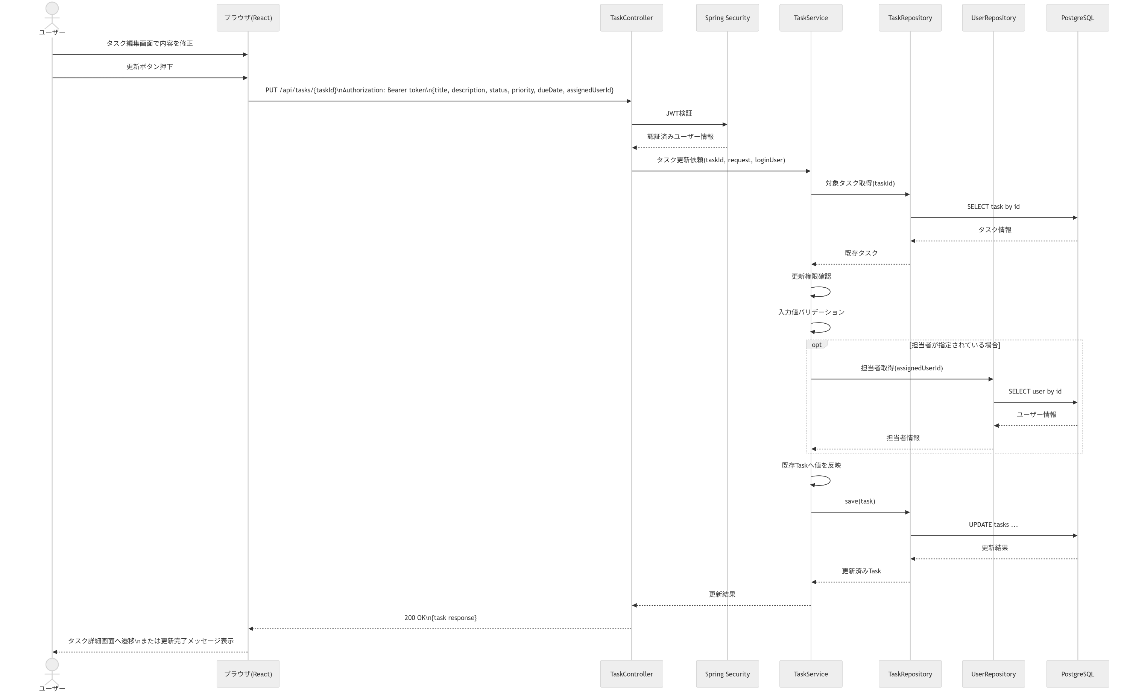
タスク更新処理 シーケンス図
No | 送信元 | 送信先 | アクション | 結果/分岐 | 補足 | 画面対応
1 | ユーザー | ブラウザ(React) | 編集画面で内容修正 | 更新準備 |  | タスク編集画面
2 | ユーザー | ブラウザ(React) | 更新ボタン押下 | 更新開始 |  | タスク編集画面
3 | ブラウザ(React) | TaskController | PUT /api/tasks/{taskId} | 更新API呼び出し | Bearer token付き / Controllerで受領 | タスク編集画面
4 | TaskController | Spring Security | JWT検証 | 認証済みユーザー取得 |  | 内部処理
5 | TaskController | TaskService | タスク更新依頼 | 業務処理開始 | taskId, request, loginUser / Controllerから委譲 | 内部処理
6 | TaskService | TaskRepository | 対象タスク取得 | 既存データ取得 |  | 内部処理
7 | TaskRepository | PostgreSQL | SELECT task by id | タスク取得 |  | 内部処理
8 | TaskService | TaskService | 更新権限確認 | 正常/異常判定 |  | 内部処理
9 | TaskService | TaskService | 入力値バリデーション | 正常/異常判定 |  | 内部処理
10 | TaskService | UserRepository | 担当者取得 | 担当者確認 | assignedUserId指定時 | 内部処理
11 | TaskService | TaskService | 既存Taskへ値反映 | 更新内容反映 |  | 内部処理
12 | TaskService | TaskRepository | save(task) | 更新処理 |  | 内部処理
13 | TaskRepository | PostgreSQL | UPDATE tasks | 保存結果 |  | 内部処理
14 | TaskController | ブラウザ(React) | 200 OK | 正常系 | 更新済みtask返却 | タスク編集画面
15 | ブラウザ(React) | ユーザー | 詳細画面へ遷移 | 正常系 |  | タスク編集画面

設計説明 | タスク更新処理では、対象タスクの存在確認、更新権限確認、入力値検証、必要に応じた担当者確認を行った上で既存エンティティに値を反映して保存する。 また、TaskController がリクエスト受領とServiceへの委譲を担当する。
面接での説明ポイント | 編集画面は作成画面と同じフォーム構成で初期値を流し込む設計であること、存在確認・権限確認・バリデーションをService層で担っていることを説明できる。 Controllerはリクエスト受領とレスポンス返却を担い、業務ロジックはServiceに寄せていることを説明できる。

タスク取得処理
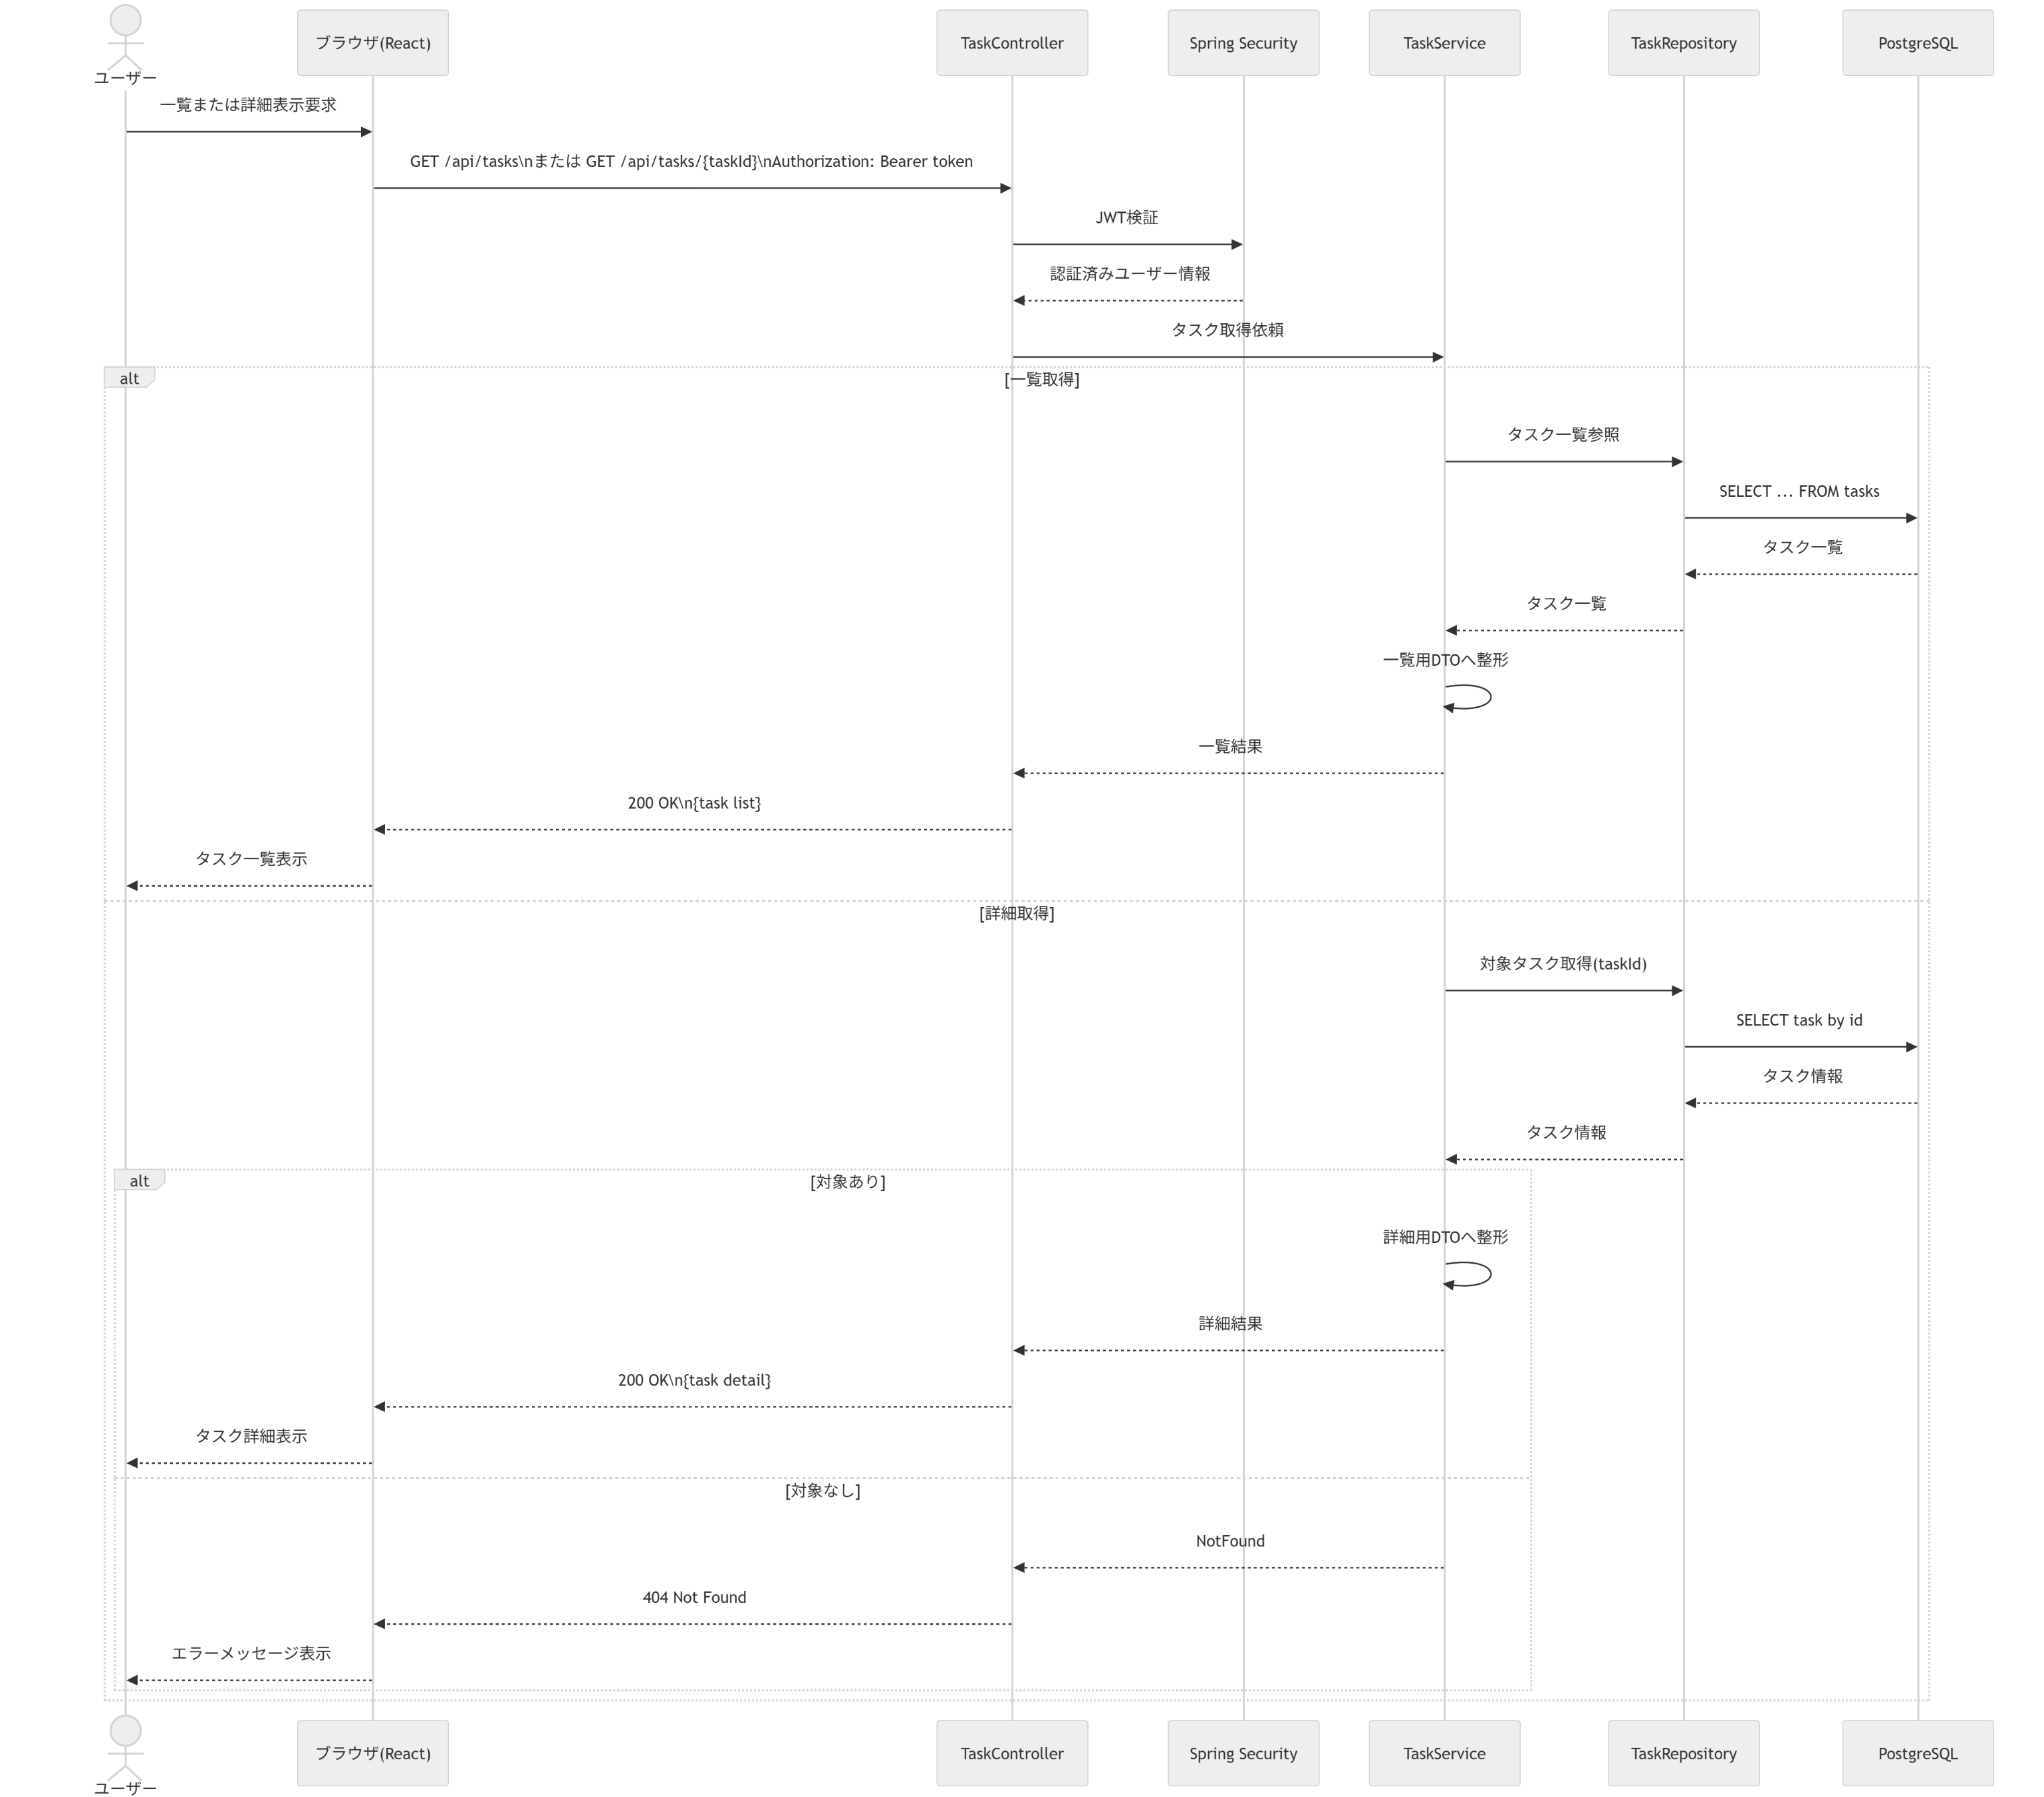
タスク取得処理 シーケンス図
No | 送信元 | 送信先 | アクション | 結果/分岐 | 補足 | 画面対応
1 | ユーザー | ブラウザ(React) | 一覧または詳細表示要求 | 参照開始 |  | タスク一覧/詳細画面
2 | ブラウザ(React) | TaskController | GET /api/tasks または GET /api/tasks/{taskId} | 取得API呼び出し | Bearer token付き / Controllerで受領 | タスク一覧/詳細画面
3 | TaskController | Spring Security | JWT検証 | 認証済みユーザー取得 |  | 内部処理
4 | TaskController | TaskService | タスク取得依頼 | 業務処理開始 | 一覧/詳細で分岐 / Controllerから委譲 | 内部処理
5 | TaskService | TaskRepository | タスク参照 | 一覧または単票取得 |  | 内部処理
6 | TaskRepository | PostgreSQL | SELECT ... FROM tasks | 取得結果 | 条件に応じたクエリ | 内部処理
7 | TaskService | TaskService | レスポンス整形 | 正常系 | 一覧用/詳細用DTO | 内部処理
8 | TaskController | ブラウザ(React) | 200 OK | 正常系 | task list/detail response返却 | タスク一覧/詳細画面
9 | TaskController | ブラウザ(React) | 404 Not Found | 異常系 | 詳細取得時に対象なし | タスク詳細画面

設計説明 | タスク取得処理は、一覧取得と詳細取得を1つの参照系処理として整理し、JWT検証後にTaskRepositoryから必要なタスクデータを取得して返却する。レスポンスは一覧用と詳細用で必要項目を分ける。 また、TaskController がリクエスト受領とServiceへの委譲を担当する。
面接での説明ポイント | 参照系APIは更新系と分けて整理していること、一覧と詳細でDTOを分けていること、詳細取得時は404を返す設計であることを説明できる。 Controllerはリクエスト受領とレスポンス返却を担い、業務ロジックはServiceに寄せていることを説明できる。

タスク削除処理
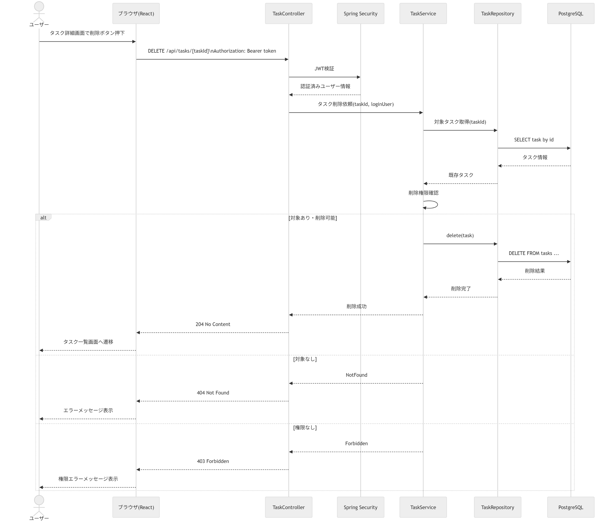
タスク削除処理 シーケンス図
No | 送信元 | 送信先 | アクション | 結果/分岐 | 補足 | 画面対応
1 | ユーザー | ブラウザ(React) | 削除ボタン押下 | 削除開始 |  | タスク詳細画面
2 | ブラウザ(React) | TaskController | DELETE /api/tasks/{taskId} | 削除API呼び出し | Bearer token付き / Controllerで受領 | タスク詳細画面
3 | TaskController | Spring Security | JWT検証 | 認証済みユーザー取得 |  | 内部処理
4 | TaskController | TaskService | タスク削除依頼 | 業務処理開始 | taskId, loginUser / Controllerから委譲 | 内部処理
5 | TaskService | TaskRepository | 対象タスク取得 | 存在確認 |  | 内部処理
6 | TaskRepository | PostgreSQL | SELECT task by id | 取得結果 |  | 内部処理
7 | TaskService | TaskService | 削除権限確認 | 正常/異常判定 |  | 内部処理
8 | TaskService | TaskRepository | delete(task) | 削除処理 |  | 内部処理
9 | TaskRepository | PostgreSQL | DELETE FROM tasks | 削除結果 |  | 内部処理
10 | TaskController | ブラウザ(React) | 204 No Content | 正常系 | 削除成功 | タスク詳細画面
11 | ブラウザ(React) | ユーザー | 一覧画面へ遷移 | 正常系 |  | タスク詳細画面
12 | TaskController | ブラウザ(React) | 404 Not Found | 異常系 | 対象なし | タスク詳細画面

設計説明 | タスク削除処理では、対象タスクの存在確認と削除権限確認を行った上で削除を実施し、成功時は204 No Contentを返却する。 また、TaskController がリクエスト受領とServiceへの委譲を担当する。
面接での説明ポイント | 削除系は更新系と同様にService層で存在確認・権限確認を行うこと、成功時はレスポンスボディを返さず204を採用していることを説明できる。 Controllerはリクエスト受領とレスポンス返却を担い、業務ロジックはServiceに寄せていることを説明できる。

